Llamamientos especiales
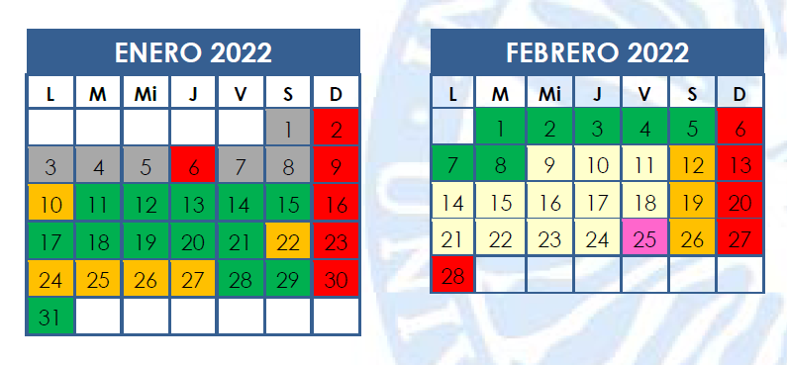
Grado | Convocatoria | Fecha | Observaciones
DG | 1Q | Viernes 21 enero 2022
 | Extraordinario 1Q | Jueves 10 febrero 2022
 | 2Q | Martes 14 junio 2022
 | Extraordinario 2Q y anuales | Martes 5 julio 2022
ADE | 1Q | Viernes 21 enero 2022 | Arrastrado de la decisión tomada para DG (por las asignaturas comunes con DG y/o ADE)
 | Extraordinario 1Q | Jueves 10 febrero 2022 | Arrastrado de la decisión tomada para DG (por las asignaturas comunes con DG y/o ADE)
 | 2Q | Martes 14 junio 2022 | Arrastrado de la decisión tomada para DG (por las asignaturas comunes con DG y/o ADE)
 | Extraordinario 2Q y anuales | Martes 5 julio 2022 | Arrastrado de la decisión tomada para DG (por las asignaturas comunes con DG y/o ADE)
ECO 2010 | 1Q | Viernes 21 enero 2022 | Solo para asignaturas de 4º
 | Extraordinario 1Q | Martes 8 febrero 2022 | Solo para asignaturas de 4º
 | 2Q | Sábado 11 junio 2022 a partir de las 12.00h | Al haber exámenes este día a las 9.00h, el llamamiento especial empieza a las 12.00h
 | Extraordinario 2Q y anuales | Sábado 2 julio 2022
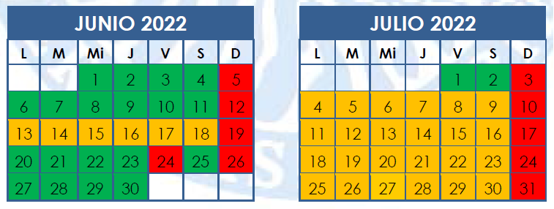
ECO 2019 | 1Q | Viernes 21 enero 2022
 | Extraordinario 1Q | Martes 8 febrero 2022
 | 2Q | Sábado 11 junio 2022 | Usamos el sábado porque tiene muchos exámenes del plan antiguo
 | Extraordinario 2Q y anuales | Sábado 2 julio 2022
FICO | 1Q | Viernes 21 enero 2022 | Arrastrado de la decisión tomada para DG (por las asignaturas comunes con DG y/o ADE)
 | Extraordinario 1Q | Martes 8 febrero 2022
 | 2Q | Sábado 11 junio 2022
 | Extraordinario 2Q y anuales | Sábado 2 julio 2022
MIM | 1Q | Viernes 21 enero 2022
 | Extraordinario 1Q | Martes 8 febrero 2022
 | 2Q | Sábado 11 junio 2022
 | Extraordinario 2Q y anuales | Sábado 2 julio 2022
TUR | 1Q | Viernes 21 enero 2022
 | Extraordinario 1Q | Martes 8 febrero 2022
 | 2Q | Sábado 11 junio 2022
 | Extraordinario 2Q y anuales | Sábado 2 julio 2022

